Persentase
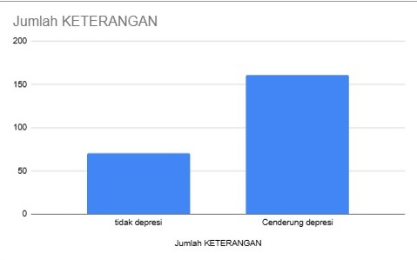
KETERANGAN | COUNTA of KETERANGAN
Cenderung depresi | 69.40%
tidak depresi | 30.60%
Grand Total | 100.00%

